Sheet1
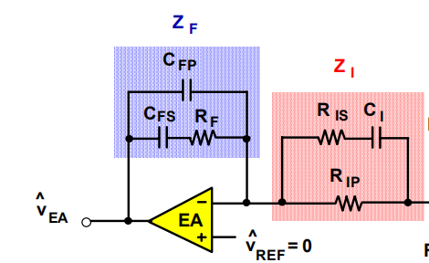
fccm mode synchronous buck loop compansation calculator(type3)
switching frequency（kilo herz） | 50 |  | 开关频率 千赫兹
RAMP VOLTAGE(shown in the datasheet) |  | 3 | 振荡器斜坡峰值电压
INPUT VOLTAGE |  | 12 | 输入电压 伏特
INDUCTOR VALUE（ccm）uh |  | 16 | 电感值 微亨
CAPACITOR VALUE(calculated)(uf) |  | 5053.411634 | 滤波电容值 微法
LC DOUBLE POLE(KHZ) |  | 0.56 | lc双极点频率 （千赫兹）
ESR（mOHM） |  | 5 | 滤波电容等效串联电阻 毫欧
ESR ZERO(KHZ) |  | 6.3021056 | ESR 零点频率
DIRECT CURRENT GAIN（open loop）DB |  | 12.041199827 | 直流增益
expected cross frequency ( kilo herz） |  | 3 | 预计穿越频率
load resistance(maximum) |  | 5 | 最大负载电阻（最轻负载）
light load quality factor (Q) |  | 9.9887177261 | 轻载rlc品质因数
load resistance(minimum) |  | 0.5 | 最小负载电阻（最重负载） | 编制人 杨雨新 电源网id 钢珠子母弹 转载请注明出处
ripple coeffcient |  | 0.2 | 纹波系数
OUTPUT VOLTAGE |  | 7.8 | 输出电压
FZ1(KHZ) |  | 0.5 | type3网络第一零点
FZ2(KILOHERZ) |  | 1 | type2网络第二零点
FP1(KILOHERZ) |  | 6.3021056 | type3网络第一极点
FP2(KILOHERZ) |  | 25 | type3网络第二极点
PHASE MARGIN |  | 2.5546245002
PHASE MARGIN(degree) |  | 56.443442688 | 轻载相位裕度 （最坏情形）
FREQUENCY INTEGRATED(KILO HERZ) |  | 0.02219662971 | k因子法衍生频率 |  | 1
Gain of Error Amplifier (cross frequency) |  | 0.13317977826
HIGH LOAD EQUALITY FACTOR |  | 4.9653224321 | 重负载品质因数
GAIN of Error Amplifier (degree) |  | 17.51123425 | 所需误差放大器增益
PHASE MARGIN (full load) |  | 2.5741961187
PHASE MARGIN (full load)DEGREE |  | 57.5653826 | 重载相位裕度 （最好情形）
PHASE CHANGE (DEGREE) |  | 1.1219399128 | 相位裕度陡变 （越低越好）
R FEEDBACK (set) KILO OHM |  | 30 | RF （设定值）
CFEEDBACK (nF) |  | 239.1288991 | CFS 纳法
C HIGH FREQUENCY (PF) |  | 212.50289898 | CFP 皮法
RESISTER INPUT(RIP value) KILO OHM |  | 30
R FEEDBACK FORWARD (RIS) KILO OHM |  | 5.6581294797 | 前馈电阻RIS 千欧姆
CFEEDBACK FORWARD(nF) |  | 4.465620354 | 前馈电容CI 纳法
reference voltage |  | 2.5 | 芯片集成参考电压值
Rdecation |  | 14.150943396 | 衰减因子电阻

